Table
Style/Color | Артикул на этикетке | Style | Name | Группа | Категория | Коллекция | Сезон | фото | Brand name | Color | Цвет полный | Цвет | Особенности | Лига | Команды | материал верха | материал подкладки | Тип материала верха 1С | Тип материала верха | Пол (муж/жен/yнисекс) | O/S (53-63 см) | XS (53см) | XS/S (54см) | S (55 см) | S/M (56 см) | M (57 см) | M/L (58 см) | L (59 см) | L/XL (60 см) | XL (61 см) | XL/XXL (62 см) | XXL (63 см) | XXL/XXXL (64см) | XXXL (65см) | сумма | код страны | Name of manufacturer, it's address | Наименование страны-изготовителя: | Вес нетто | Вес брутто | Всего нетто | Всего брутто | Цена | Сумма | Есть в 1С | Новая модель | Новый цвет | ControlPanel
10531938SCAWHI | 96-014-18 | 10531938 | New York Yankees MLB | Бейсболки | Бейсболка | New Era | всесезон | 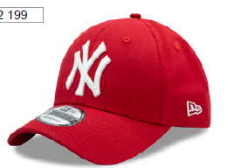 | New Era | SCAWHI | красный |  | 10702070/300322/3112884 | MLB | New York Yankees | 100% Хлопок |  | хлопковые | Текстиль, ткань | Унисекс | 4 |  |  |  |  |  |  |  |  |  |  |  |  |  | 4 | CN | 0 | Китай | 0.1 | 0.15 | 0.4 | 0.6 | 1,293.46 ₽ | 5,173.84 ₽ | 0 | 1 | -
12523911BLKBLK | 96-015-09 | 12523911 | Los Angeles Lakers NBA | Бейсболки | Бейсболка с сеточкой | New Era | всесезон | 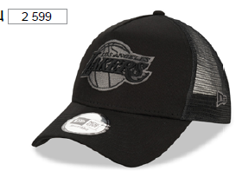 | New Era | BLKBLK | черный |  | 10702070/300322/3112884 | NBA | Los Angeles Lakers | 100% Хлопок |  | хлопковые | Текстиль, ткань | Унисекс | 7 |  |  |  |  |  |  |  |  |  |  |  |  |  | 7 | CN | 0 | Китай | 0.1 | 0.15 | 0.7 | 1.05 | 1,592.06 ₽ | 11,144.42 ₽ | 0 | 1 | -
12523913BLKBLK | 96-016-09 | 12523913 | Chicago Bulls NBA | Бейсболки | Бейсболка с сеточкой | New Era | всесезон | 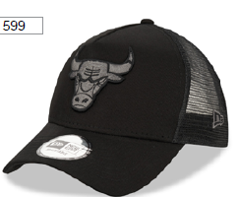 | New Era | BLKBLK | черный |  | 10702070/300322/3112884 | NBA | Chicago Bulls | 100% Хлопок |  | хлопковые | Текстиль, ткань | Унисекс | 10 |  |  |  |  |  |  |  |  |  |  |  |  |  | 10 | CN | 0 | Китай | 0.1 | 0.15 | 1 | 1.5 | 1,592.06 ₽ | 15,920.60 ₽ | 0 | 1 | -
80489299PLM | 96-017-94 | 80489299 | New York Yankees MLB | Бейсболки | Бейсболка | New Era | всесезон | 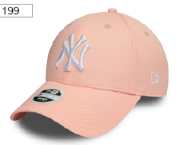 | New Era | PLM | персиковый |  | 10702070/300322/3112884 | MLB | New York Yankees | 100% Хлопок |  | хлопковые | Текстиль, ткань | Унисекс | 6 |  |  |  |  |  |  |  |  |  |  |  |  |  | 6 | CN | 0 | Китай | 0.1 | 0.15 | 0.6 | 0.9 | 1,293.46 ₽ | 7,760.76 ₽ | 0 | 1 | -
80636010NOV | 96-018-03 | 80636010 | New York Yankees MLB | Бейсболки | Бейсболка | New Era | всесезон | 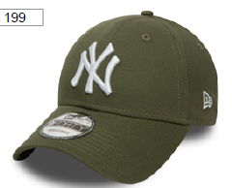 | New Era | NOV | оливковый |  | 10702070/300322/3112884 | MLB | New York Yankees | 100% Хлопок |  | хлопковые | Текстиль, ткань | Унисекс | 10 |  |  |  |  |  |  |  |  |  |  |  |  |  | 10 | CN | 0 | Китай | 0.1 | 0.15 | 1 | 1.5 | 1,293.46 ₽ | 12,934.60 ₽ | 0 | 1 | -
11579474BLK | 96-019-09 | 11579474 | New York Yankees MLB | Бейсболки | Бейсболка с сеточкой | New Era | всесезон | 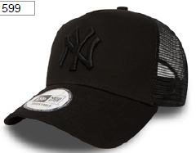 | New Era | BLK | черный |  | 10702070/300322/3112884 | MLB | New York Yankees | 100% Хлопок |  | хлопковые | Текстиль, ткань | Унисекс | 8 |  |  |  |  |  |  |  |  |  |  |  |  |  | 8 | CN | 0 | Китай | 0.1 | 0.15 | 0.8 | 1.2 | 1,592.06 ₽ | 12,736.48 ₽ | 0 | 1 | -
11405493BLKWHI | 96-020-09 | 11405493 | Los Angeles Dodgers MLB | Бейсболки | Бейсболка | New Era | всесезон | 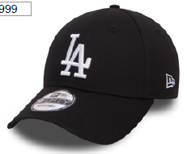 | New Era | BLKWHI | черный |  | 10702070/300322/3112884 | MLB | Los Angeles Dodgers | 100% Хлопок |  | хлопковые | Текстиль, ткань | Унисекс | 15 |  |  |  |  |  |  |  |  |  |  |  |  |  | 15 | CN | 0 | Китай | 0.1 | 0.15 | 1.5 | 2.25 | 1,293.46 ₽ | 19,401.90 ₽ | 0 | 1 | -

